Use_Case
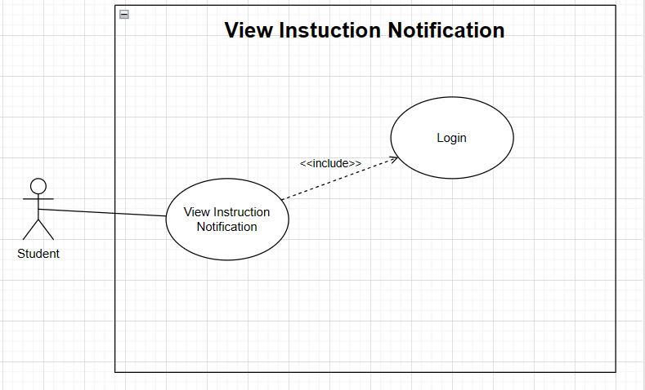
6.8.3 Danh sách đề tài

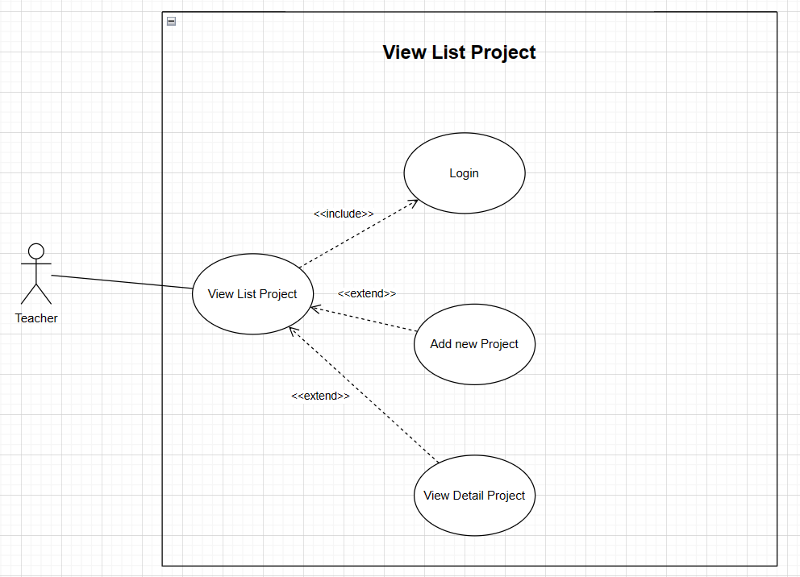

6.9.6 Xem thông tin hướng dẫn

Class_Diagram
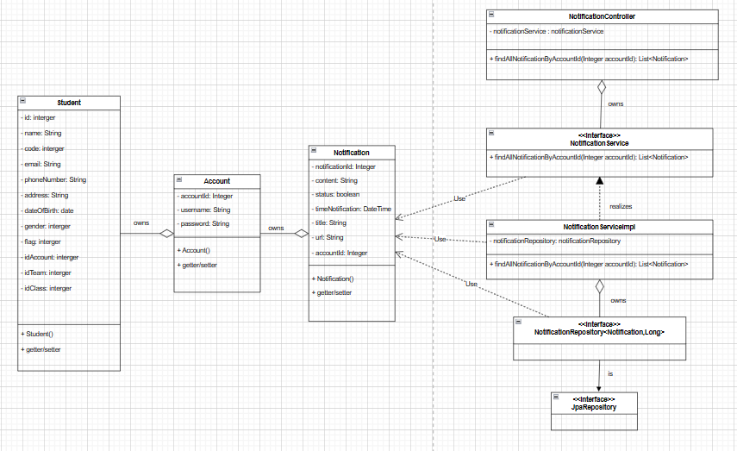
6.8.3 Danh sách đề tài

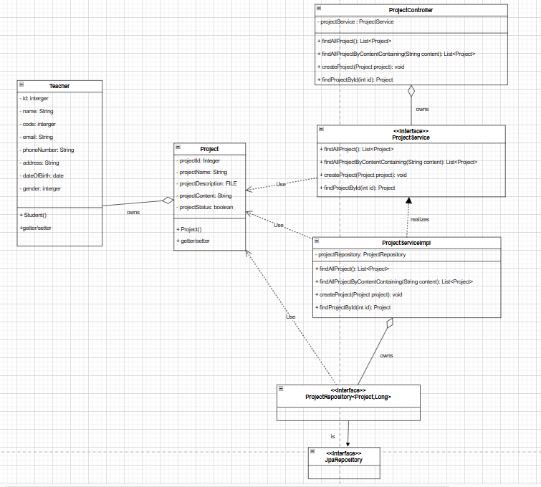

6.9.6 Xem thông tin hướng dẫn

Sequence_Diagram
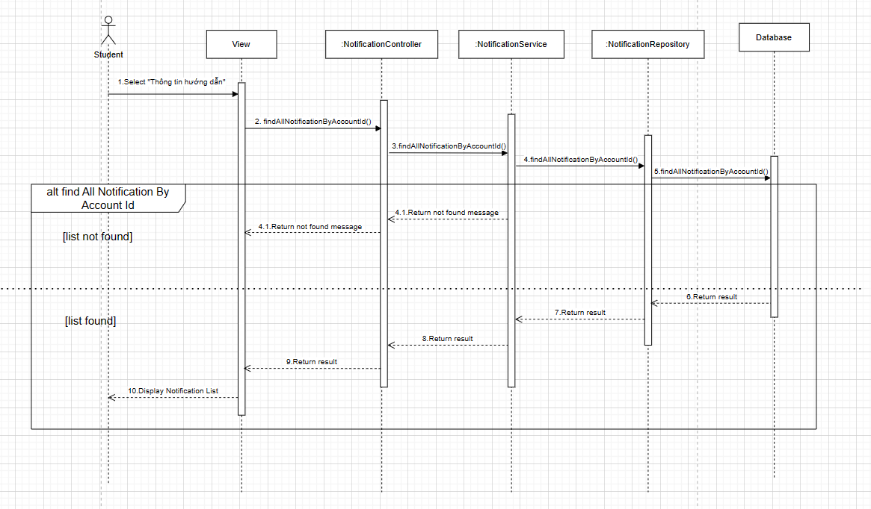
6.8.3 Danh sách đề tài

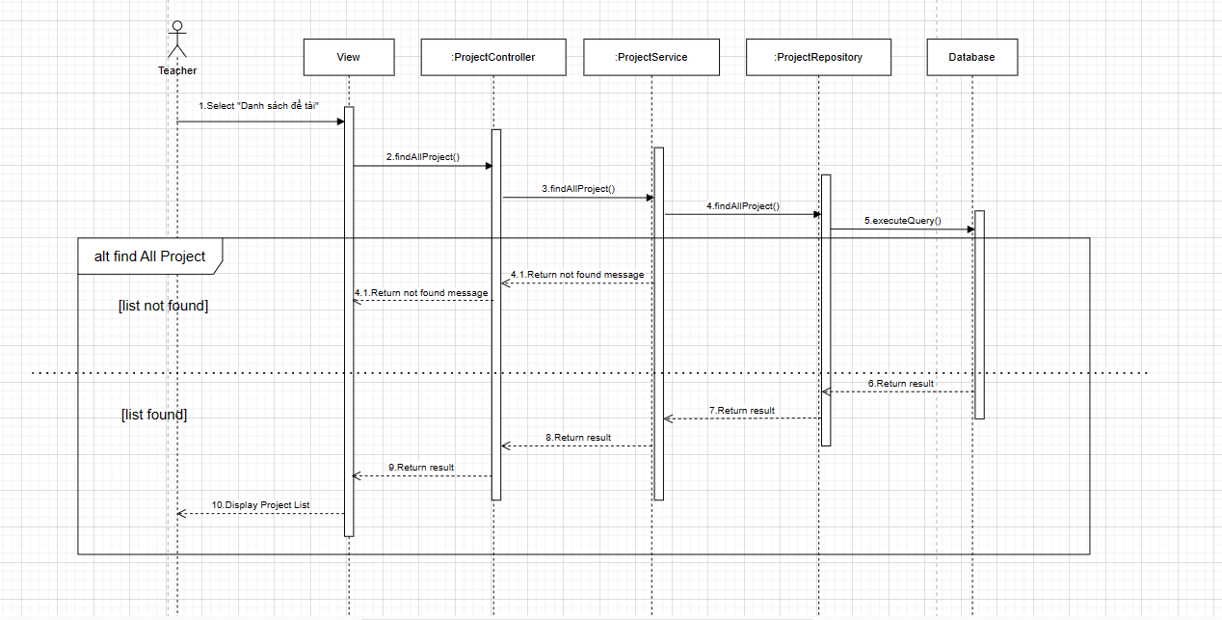

6.9.6 Xem thông tin hướng dẫn

